상품제안서
심플데이즈 PD60W 고속충전 릴 케이블&멀티젠더 | 상품코드: F32541

 |  |  | 02-412-0044 | www.easy1.co.kr
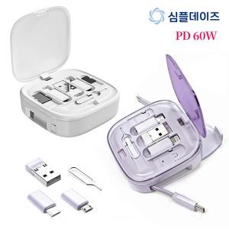

【상세/제작정보】

【인쇄/포장옵션】 | 레이저, 풀칼라 / 개별종이케이스

【공급단가】 | 수량 | 100~
*VAT별도 | 단가

【상품 URL】 | https://easy1.co.kr:443/src/goods_detail.php?gdno=32541

